상품제안서
브릿지 여행용 7종파우치 | 상품코드: S42192

 |  |  |  |  |  |  | 02-713-8555 | www.synergygift.co.kr
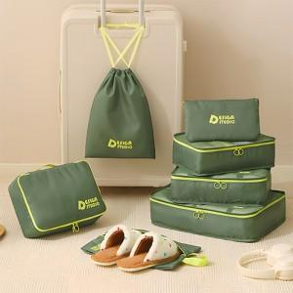

【상세/제작정보】

【인쇄/포장옵션】 | 실크, 풀칼라 / OPP(비닐)

【공급단가】 | 수량 | 50~ | 100~ | 300~ | 1,000~ | 3,000~
*VAT별도 | 레드 | 9,800원 | 9,500원 | 9,000원 | 8,500원 | 8,250원
 | 카키 | 9,800원 | 9,500원 | 9,000원 | 8,500원 | 8,250원
 | 퍼플 | 9,800원 | 9,500원 | 9,000원 | 8,500원 | 8,250원

【상품 URL】 | https://www.synergygift.co.kr:443/src/goods_detail.php?gdno=42192

